協会けんぽ栃木支部加入事業所用
 | 様式２（第５条関係） |  |  |  |  |  | 協会けんぽ栃木支部加入事業所用
 | とちぎ健康経営事業所認定基準チェックシート
 | 事業所名称 |  |  |  |  |  | 常時使用する 従業員数 | 人
 | 担当者 |  | 役職 |  |  |  | 氏名
 | 事業所記号
→
 |  |  | ※７桁または８桁の数字を左づめでご記入ください
○取組期間の記載がない限り申請する前年度１年間における取組内容をチェックしてください。
○必ず、別添の『認定基準』及び『認定基準解説書』を参考にしながら該当するすべての取組の□にチェックをつけてください。
○審査上チェックがない場合は取組を実施していないと判断しますので記入漏れにご注意ください。

必須 | 項目１.「とちぎ健康経営宣言」を宣言し、協会けんぽ栃木支部から交付される宣言証を社内外に発信している
 | ※宣言証は、令和３年９月以降に発行されたものに限ります。
 | ※令和３年８月以前に発行された宣言証をお持ちの場合は、改めて協会けんぽ栃木支部へ宣言用紙を提出してください。
 |  | 受付、出入口、応接室、会議室等に掲示 |  |  |  |  | 求人広告に掲載
 |  | 自社または保険者のホームページに掲載 |  |  |  |  | その他（ ）

必須 | 項目２.事業主、経営責任者自身が健診を毎年受診している
 |  | 受診している

必須 | 項目３．従業員の健康づくりのため、事業所ごとに健康管理に関する担当者を定めている
 |  | 衛生管理者又は衛生推進者を健康管理担当者としている
 |  | その他 ※下記に役職名、又は、役職がない場合は部署名と氏名を記入。 例：総務部長、健康保険委員、経理課○○○○
 |  | → 役職名（ ）または、部署名と氏名（ ）

必須 | 項目４．栃木県が実施する健康長寿とちぎづくり推進県民会議の会員である
 |  | 会員である
 |  | → 会員登録が済んでいるかどうか不明な場合は、県健康増進課（028-623-3094）にお問い合わせください

必須 | 項目５．従業員の健康保持・増進、過重労働防止等に関して、具体的な目標や計画を定めている
 |  | ※課題・計画が複数ある場合は、最も注力している課題についてご記入ください。
必須 | 健康経営で 解決したい課題
必須 | 上記の解決に向けた 具体的な目標 ※全ての項目の記入が 必要 |  | 設定した 目標 | ※健診受診100％など、取組・目標が法令順守やそれに準ずる内容に留まっている場合は該当しません
 |  |  | 現状値 |  |  | 目標値 |  | 達成年度 | 年度
必須 | 課題解決に向けた 具体的な取組 |  | ※健診受診を促すなど、取組状況が法令順守やそれに準ずる内容に留まっている場合は該当しません
 | ＜記載例＞
 | 健康経営で 解決したい課題 |  | 入職してから体重が増加する者が一定数おり、食べるのが速く、高カロリーの食事を好む傾向にある。この状態が続くと体調の悪化や疾病リスクが上がり、チームによる業務へのパフォーマンスに影響がある。
 | 上記の解決に向けた 具体的な目標 |  | 設定した 目標 | ＢＭＩが25を超えている従業員の減少。
 |  |  | 現状値 | 20人 |  | 目標値 | 17人以下 | 達成年度 | 2026年度
 | 課題解決に向けた 具体的な取組 |  | 全社員に解決したい課題を共有し、食育セミナーを複数回開催する。社内の自販機に入れる糖質フリー飲料の希望調査を実施し、切り替える。

認定基準：項目6～8のうち2項目以上
項目６以降で不承認となる例（同じ項目内に複数チェックがある場合）
例えば、項目７で２つ☑がついても『項目７』の１項目が該当するとの判定になります。
そのため、項目６または項目８のいずれかまたは両方に該当することが必要です。
（注）

 | 項目６．定期健診受診率が100％（やむを得ない理由がある人を除く）である
 |  | 100％である |  |  | ※やむを得ない理由になるもの：長期の病期休職や、海外赴任等

 | 項目７．定期健診の受診結果を把握し、再検査や要精密検査の受診勧奨や、受診結果の確認を実施している。
 | また、がん検診や任意検診（人間ドック、歯科検診等）の受診勧奨や、受診結果の確認を実施している。
 |  | 定期健診の結果、再検査や要精密検査、要治療となった従業員に対し、個別に受診を促すとともに結果を確認している
 |  | 定期健診に加え、がん健診や任意検診（人間ドック、歯科検診等）の受診を促すとともに結果を確認している
 |  | 定期健診後の再検査や精密検査の日は出勤免除や特別休暇としている

 | 項目８．労働安全衛生法に定められたストレスチェック制度に準じた内容・方法でストレスチェックを実施している
 |  | 実施している
認定基準：項目9～12のうち２項目以上 （注）同じ項目内に複数チェックがあっても１項目と判定します。
 | 項目９．管理職や従業員に対し、健康管理の必要性の認知と知識向上のための教育をしている
 |  | 年１回以上、健康に関する研修を開催または外部機関の研修を受講している
 |  | 例：社員総会で外部講師によるメンタルヘルス研修を開催、オンラインの健康管理セミナーを受講
 |  | 月１回以上、健康情報の回覧またはメールを配信している
 |  | 例：メールマガジン「健康長寿とちぎだより」や「栃の葉ヘルシーメール」を社員へ配信
 |  | その他（ ）

 | 項目10．従業員の仕事と家庭の両立に向けた環境づくりを継続的に行っている
 |  | 定時消灯・定時退社日を設定し、実践している
 |  | 超過勤務削減を管理職の目標に設定している
 |  | 年次休暇取得目標を設定している
 |  | その他（ ）

 | 項目11．従業員同士のコミュニケーション向上に寄与する行事を年1回以上実施した、または、社外団体が主催する
 | 行事に参加した
 |  | 家族同伴の運動の機会やハイキング等を開催している
 |  | 従業員のリフレッシュを目的とした旅行やイベント等を実施している
 |  | 同業種や地域等が主催するイベントに事業所として登録し、従業員が参加している
 |  | オンラインを活用した従業員のコミュニケーション増加や働き方改革を進める取組を実施している
 |  | その他（ ）

 | 項目12．従業員の病気の治療と仕事の両立に向けた取組を継続的に行っている
 |  | 治療と仕事の両立に関する相談窓口を職場に設置している
 |  | 本人、上司、人事、健康管理担当者の会議により就業上必要な対応を検討、実施している
 |  | 入院治療や通院のために、年次休暇とは別の傷病休暇制度を整備している
 |  | その他（ ）

認定基準：項目13～23のうち５項目以上 （注）同じ項目内に複数チェックがあっても１項目と判定します。
 | 項目13．保健指導の実施や従業員が保健指導を受ける機会を提供している
 |  | 産業医や保健師等による保健指導を行っている
 |  | 加入する医療保険者の特定保健指導を受けるため、場所の確保や、出勤免除をしている
 |  | その他（ ）

 | 項目14．食生活改善を促す取組を継続的に行っている
 |  | 自動販売機飲料を無糖、低糖・低エネルギーのものにしている
 |  | 朝食欠食の従業員に、朝食提供や朝食の補助券配布等を行っている
 |  | 社員食堂や従業員の弁当等で、栄養成分表示をしている
 |  | 社員食堂等で野菜摂取の重要性や１日の摂取量（350g以上）について、情報提供している
 |  | 社員食堂等（弁当含む）で減塩や、野菜を多く食べられる工夫をしている
 |  | その他（ ）

 | 項目15．運動機会を増加させる取組を継続的に行っている
 |  | 階段の利用促進や、ウォークビズ、スニーカービズを呼びかけ実践している
 |  | 徒歩や自転車通勤デーを設定している
 |  | 定例的に元気ニコニコ体操（職場体操）・ラジオ体操を実施している
 |  | フィットネスの費用補助をしている
 |  | 歩数増加の取組として、とちまる健康ポイント事業を周知、活用している
 |  | その他（ ）

 | 項目16．女性の健康保持・増進に向けた職場環境の整備等の取組を継続的に行っている
 |  | 婦人科検診の費用助成をしている
 |  | 女性の健康専門の相談窓口を設置している
 |  | 妊娠中の従業員に対する業務上の配慮をしている（健診や休憩時間の確保、通勤負担の緩和等）
 |  | 生理休暇を取得しやすい環境や、不妊治療を受けやすい環境を整備している
 |  | その他（ ）

 | 項目17．高年齢従業員の健康や体力の状況に応じた取組を行っている
 |  | ※高年齢従業員は、従業員の体力や身体機能の低下等の状況に応じた年齢を自社で定義してよい。
 |  | 身体機能を補う設備・装置の導入や職場改善をしている（例：転倒防止、視覚・聴覚負担の軽減 等）
 |  | 本人の体力や基礎疾患等に応じた業務負担への配慮を行っている
 |  | 高年齢従業員の特性を考慮した作業管理を行っている
 |  | 高年齢従業員を対象とした、運動習慣、食生活見直しのためのセミナー等を実施している
 |  | その他（ ）

 | 項目18．超過勤務時間を把握（管理職も含む）し、対策を定めて実行している
 |  | 月の超過勤務時間に独自基準を設け、超えた者は産業医の面談を必須としている
 |  | 過去１年間、月の超過勤務時間45時間を超える者はいない
 |  | 超過勤務している従業員に管理職が早期退社を呼びかけている
 |  | その他（ ）

 | 項目19．メンタルヘルス対策や不調者への労働支援体制を整備している
 |  | 産業保健総合支援センター等を活用して、セミナーの実施や相談体制の整備に取り組んでいる
 |  | 外部の相談窓口を設置し、窓口があることを従業員に周知している
 |  | 外部の医療関係者との面談を実施している
 |  | 不調者に対し、主治医と相談しながら職場復帰を支援している
 |  | その他（ ）

 | 項目20．健康づくりに関する情報発信など、従業員が健康づくりに取り組める体制づくりを行っている
 |  | メールマガジン「健康長寿とちぎだより」や「栃の葉ヘルシーメール」を配信している
 |  | 定期的に、リーフレットや社内報などで禁煙・適正飲酒や健康づくりに関する情報を発信している
 |  | 事業所内に、がんや心臓病、脳卒中、糖尿病等の生活習慣病予防、フレイル予防のポスターを掲示している
 |  | 従業員が利用できる血圧計を設置し、毎日の測定を促している
 |  | その他（ ）

 | 項目21．健康長寿とちぎづくり推進県民会議の重点プロジェクトに参加している ※重点プロジェクトについては最終頁を参照
 |  | 「身体を動かそうプロジェクト」に参加している
 |  | 「食べて健康！プロジェクト」に参加している
 |  | 「栃木県脳卒中啓発プロジェクト」に参加している
 |  | 「人生100年フレイル予防プロジェクト」に参加している

 | 項目22．感染症（インフルエンザ、新型コロナウイルス感染症等）対策の取り組みを行っている
 |  | インフルエンザ等予防接種の費用補助をしている
 |  | 予防接種を受ける際に、出勤免除等の制度的配慮を行っている
 |  | 感染症を発症した者への有給の特別休暇を付与し、感染拡大予防をはかっている
 |  | 感染症に関する研修や普及啓発を実施している
 |  | その他（ ）

 | 項目23．禁煙に向けた支援に取り組んでいる
 |  | 「とちぎ禁煙推進店」に登録している
 |  | たばこの健康影響や、禁煙治療が医療保険で受けられることなど、禁煙に関する情報発信を行っている
 |  | 禁煙治療に対する費用補助がある
 |  | 非喫煙者に対するインセンティブ（例：禁煙手当の支給等）を設けて禁煙を促している
 |  | その他（ ）

必須 | 項目24．受動喫煙対策として、敷地内または建物内を全面禁煙としている
 |  | 敷地内全面禁煙
 |  | 建物内全面禁煙

認定基準：項目25～28のうち３項目以上

 | 項目25．協会けんぽ栃木支部の生活習慣病予防健診を受診している、または、40歳以上の従業員の定期健康診断
 | の結果を協会けんぽ栃木支部に提供している（40歳以上の従業員がいない場合も含む）
 |  | 提供している | ※協会けんぽ栃木支部への健診結果提供方法は、次のいずれかであること
 |  |  | ①事業主から提供
 |  |  | ②本人（事業主）同意に基づき、健診機関から提供
 |  |  | ③事業主と健診機関の間の「健診機関が保険者に健診結果を提供する」旨の契約事項に基づき、健診機関から提供

 | 項目26．協会けんぽ栃木支部の特定保健指導を利用し、かつ、特定保健指導の実施率を把握している
 |  | ※特定保健指導の対象者がいない場合も含む
 |  | 把握している

 | 項目27．従業員の被扶養者（家族）に対して、協会けんぽ栃木支部が実施する特定健康診査の利用を促している
 |  | 例：家族の健診受診を促している、家族も会社の集団健診の機会を利用できる、家族の健診費用を助成している 等
 |  | 促している

 | 項目28．協会けんぽ栃木支部の「事業所健康度診断（事業所カルテ）」や従業員の健診結果等から、健康づくりの
 | 取組の効果や健康課題の変化等、従業員の健康状態について把握している
 |  | 把握している

必須 | 項目29．健康経営に取り組んだ効果について把握している（効果としてあてはまるものすべて）
 |  | 遅刻、早退者、欠勤者が減った
 |  | 禁煙成功者がいる
 |  | 自社のイメージアップにつながった
 |  | 人材の確保や定着につながった（新規採用の応募者が増えた、退職者が減った 等）
 |  | 取り組んだ健康づくりについて、社内で話題に出るようになった
 |  | 従業員同士のコミュニケーションが増えた
 |  | 従業員の健康増進につながった
 |  | 今のところ特に変化はない
 |  | その他（ ）

必須 | 項目30．健康経営の取組に対して、実施した結果を評価し、改善策の検討をしている
 |  | 評価をもとに、事業所内での取組の見直しや、次の取組を検討している
 |  | 次の取組を行うために、他事業所の事例等、情報収集している
 |  | 次の取組を行うために、保険者や市町等、外部の専門家のアドバイスをもらっている
 |  | 次の取組について、具体的な企画・計画を行っている
 |  | その他（ ）

 | 【参考：健康長寿とちぎづくり推進県民会議 重点プロジェクト】
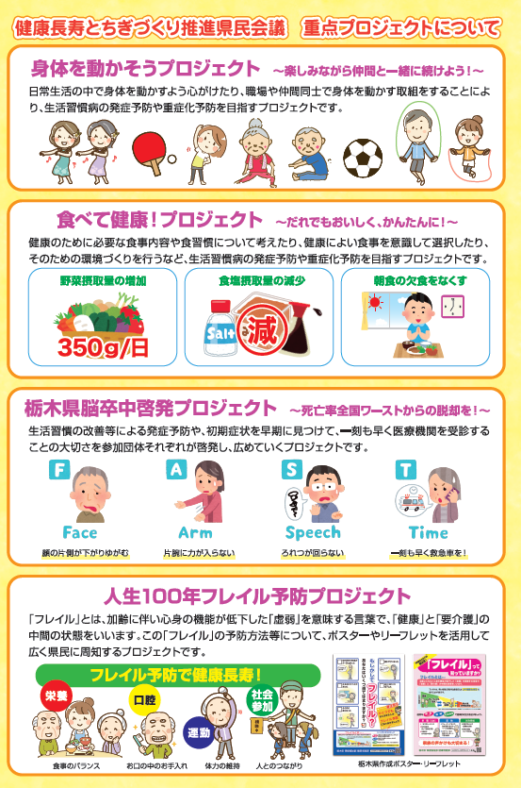

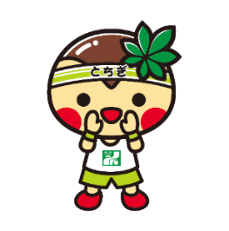
「とちまるくん©栃木県」

☆健康長寿とちぎづくり推進県民会議や各種プロジェクトの申込はこちらから。
☆メールマガジン「健康長寿とちぎだより」の
配信申込はこちらから。
月2回、健康に関する様々な情報をお知らせ！

